整備計画記載例（防災・安全交付金）
社会資本総合整備計画 |  |  |  |  |  |  |  |  |  |  |  |  |  |  |  |  |  |  |  |  | 2019-06-27
計画の名称 |  |  | 皇后崎周辺地区他における安全・安心な公園づくり |  |  |  |  |  |  |  |  |  |  |  |  |  |  |  |  |  |  | 重点計画の該当 |  | ○
計画の期間 |  |  | 平成30年度 ～ 平成34年度 （5年間） |  |  |  |  |  |  | 交付対象 |  |  | 北九州市
計画の目標
一時避難地が不足している青山小学校他において災害時における避難場所の確保を図るため、公園内に避難スペース等を整備する。また、公園内における子どもの安全対策の実施と合わせ、地域住民や学校等と連携をした生活安全パトロール等
を実施することにより、防災性と子どもの安全性を総合的に向上させる。

計画の成果目標（定量的指標）

 | ・青山小学校区内他の一時避難地における避難者の収容率
 | ・青山小学校区内他における子ども安全パトロール隊の増加率
 | ・子どもの遊び場における遊具の整備・更新率

定量的指標の定義及び算定式 |  |  |  |  |  |  |  |  |  |  |  |  |  | 定量的指標の現況値及び目標値 |  |  |  |  |  | 備考
 |  |  |  |  |  |  |  |  |  |  |  |  |  | 当初現況値 |  | 中間目標値 |  | 最終目標値
 |  |  |  |  |  |  |  |  |  |  |  |  |  | （H30当初） |  | （H32末） |  | （H34末）
 | ・青山小学校区の一時避難地における避難者の収容率＝（青山小学校区における一時避難地整備後の収容可能人口／青山小学校区の人口）×100％ |  |  |  |  |  |  |  |  |  |  |  |  | 96% |  | 103% |  | 109%
 | ・青山小学校区における子どもに対する安全パトロール隊の増加率 ＝（各年度における青山安全パトロール隊の人数―現在の青山安全パトロール隊の人数）／現在の青山安全パトロール隊の人数×100％ |  |  |  |  |  |  |  |  |  |  |  |  | 0% |  | 35% |  | 70%
 | ・青山小学校区内の子どもの遊び場における遊具の整備・更新率 ＝（青山小学校区内における遊具の整備・更新施設数／青山小学校区内の対象公園遊具施設数）×100％ |  |  |  |  |  |  |  |  |  |  |  |  | 0% |  | 90% |  | 100%
 |  |  |  |  |  |  |  |  |  |  |  |  |  | 当初現況値 |  | 中間目標値 |  | 最終目標値
 |  |  |  |  |  |  |  |  |  |  |  |  |  | （H31当初） |  | （H33末） |  | （H35末）
 | ・大里柳小学校区内の一時避難地における避難者の収容率 ＝（大里柳小学校区内における一時避難地整備後の収容可能人口／大里柳小学校区内の人口）×100％ |  |  |  |  |  |  |  |  |  |  |  |  | 96% |  | 113% |  | 124%
全体事業費 |  |  | 合計 （Ａ＋Ｂ＋Ｃ＋Ｄ） |  | 577百万円 | Ａ | 432百万円 |  | Ｂ | 145百万円 |  | Ｃ | 0百万円 | Ｄ | 0百万円 |  |  | 効果促進事業費の割合 |  |  |  | 0.0%
 |  |  |  |  |  |  |  |  |  |  |  |  |  |  |  |  |  | Ｃ／（Ａ＋Ｂ＋Ｃ＋Ｄ）

交付対象事業
都市防災・公園事業
番号 | 事業 | 地域 | 交付 | 直接 | 事業者 | 要素となる事業名 |  |  |  |  | 事業内容 |  |  | 市町村名 |  | 事業実施期間（年度） |  |  |  |  | 全体事業費 | 費用便益比 | 個別施設計画 | 備考
 | 種別 | 種別 | 対象 | 間接 |  |  |  |  |  |  |  |  |  |  |  | H30 | H31 | H32 | H33 | H34 | （百万円） |  | 策定状況
Ａ-1 | 都市防災 | 一般 | 北九州市 | 直接 | 北九州市 | 都市防災総合推進事業（青山小学校区） |  |  |  |  | 皇后崎公園（避難地及び避難路等整備） |  |  | 北九州市 |  |  |  |  |  |  | 161.0 | ― | 策定済み
Ａ-2 | 都市防災 | 一般 | 北九州市 | 直接 | 北九州市 | 都市防災総合推進事業（大里柳小学校区） |  |  |  |  | 大里公園（避難地及び避難路等整備） |  |  | 北九州市 |  |  |  |  |  |  | 271.0 | ― | 策定済み
 |  |  |  |  |  |  |  |  |  |  |  |  |  |  |  |  |  | 小計（都市防災・公園事業） |  |  | 432.0
Ｂ 関連社会資本整備事業
番号 | 事業 | 地域 | 交付 | 直接 | 事業者 |  | 要素となる事業名 |  |  |  | 事業内容 |  |  | 市町村名 |  | 事業実施期間（年度） |  |  |  |  | 全体事業費 （百万円） | 費用便益比 | 個別施設計画 | 備考
 | 種別 | 種別 | 対象 | 間接 |  |  |  |  |  |  | （延長・面積等） |  |  |  |  | H30 | H31 | H32 | H33 | H34 |  |  | 策定状況
Ｂ－1 | 都市防災 | 一般 | 北九州市 | 直接 | 北九州市 |  | 都市防災総合推進事業（青山小学校区） |  |  |  | 皇后崎公園（遊具整備及びトイレ整備） |  |  | 北九州市 |  |  |  |  |  |  | 39.0 | ― | 策定済み
Ｂ－2 | 都市防災 | 一般 | 北九州市 | 直接 | 北九州市 |  | 都市防災総合推進事業（青山小学校区） |  |  |  | 穴生公園（遊具の更新） |  |  | 北九州市 |  |  |  |  |  |  | 25.0 | ― | 策定済み
Ｂ－3 | 都市防災 | 一般 | 北九州市 | 直接 | 北九州市 |  | 都市防災総合推進事業（青山小学校区） |  |  |  | 陣原東公園（遊具の更新） |  |  | 北九州市 |  |  |  |  |  |  | 1.0 | ― | 策定済み
Ｂ－4 | 都市防災 | 一般 | 北九州市 | 直接 | 北九州市 |  | 都市防災総合推進事業（大里柳小学校区） |  |  |  | 大里公園（遊具整備及びトイレ整備） |  |  | 北九州市 |  |  |  |  |  |  | 80.0 | ― | 策定済み
 |  |  |  |  |  |  |  |  |  |  |  |  |  |  |  |  |  | 小計 |  |  | 145.0
Ｃ 効果促進事業 |  |  |  |  |  |  |  |  |  |  |  |  |  |  |  |  |  |  |  |  |  |  |  |  | #REF! | #REF! | #REF! | #REF! | #REF! | #REF! | #REF! | #REF! | ＯＵＴ

都市防災・公園事業効果促進事業
番号 | 事業 | 地域 | 交付 | 直接 | 事業者 | 要素となる事業名 |  |  |  |  | 事業内容 |  |  | 市町村名 |  | 事業実施期間（年度） |  |  |  |  | 全体事業費 | 備考
 | 種別 | 種別 | 対象 | 間接 |  |  |  |  |  |  |  |  |  |  |  | H27 | H28 | H29 | H30 | H31 | （百万円）

 |  |  |  |  |  |  |  |  |  |  |  |  |  |  |  |  |  | 小計 |  |  | 0.0
番号 | 一体的に実施することにより期待される効果 |  |  |  |  |  |  |  |  |  |  |  |  |  |  |  |  |  |  |  |  |  | 備考

Ｄ 社会資本整備円滑化地籍整備事業
番号 | 事業 | 地域 | 交付 | 直接 | 事業者 |  | 要素となる事業名 （事業箇所） |  |  |  | 事業内容 |  |  | 市町村名 |  | 事業実施期間（年度） |  |  |  |  | 全体事業費 （百万円） | 備考
 | 種別 | 種別 | 対象 | 間接 |  |  |  |  |  |  | （面積等） |  |  |  |  | H28 | H29 | H30 | H31 | H32

番号 | 一体的に実施することにより期待される効果 |  |  |  |  |  |  |  |  |  |  |  |  |  |  |  |  |  |  |  |  | 備考

交付金の執行状況
 |  |  |  |  |  |  |  |  |  |  | （単位：百万円）
 |  |  |  |  | H30 | H31 |  | H32 |  | H33 | H34
配分額 （a）
計画別流用 増△減額 （b）
交付額 （c=a+b）
前年度からの繰越額 （d）
支払済額 （e）
翌年度繰越額 （f）
 | うち未契約繰越額 （g）
不用額 （h = c+d-e-f）
未契約繰越＋不用率 (h = (g+h)/(c+d)）
未契約繰越＋不用率が10％を超えている場合その理由

位置図（皇后崎）
（参考図面）社会資本整備総合計画

計画の名称 | 皇后崎周辺地区他における安全・安心な公園づくり
計画の期間 | 平成30年度 ～ 平成34年度 （5年間） | 交付対象 | 北九州市
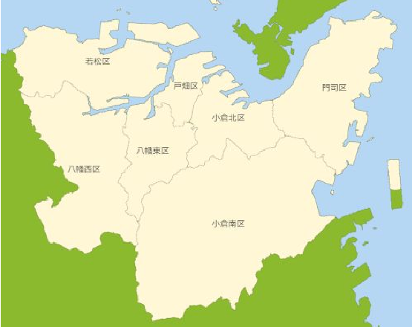

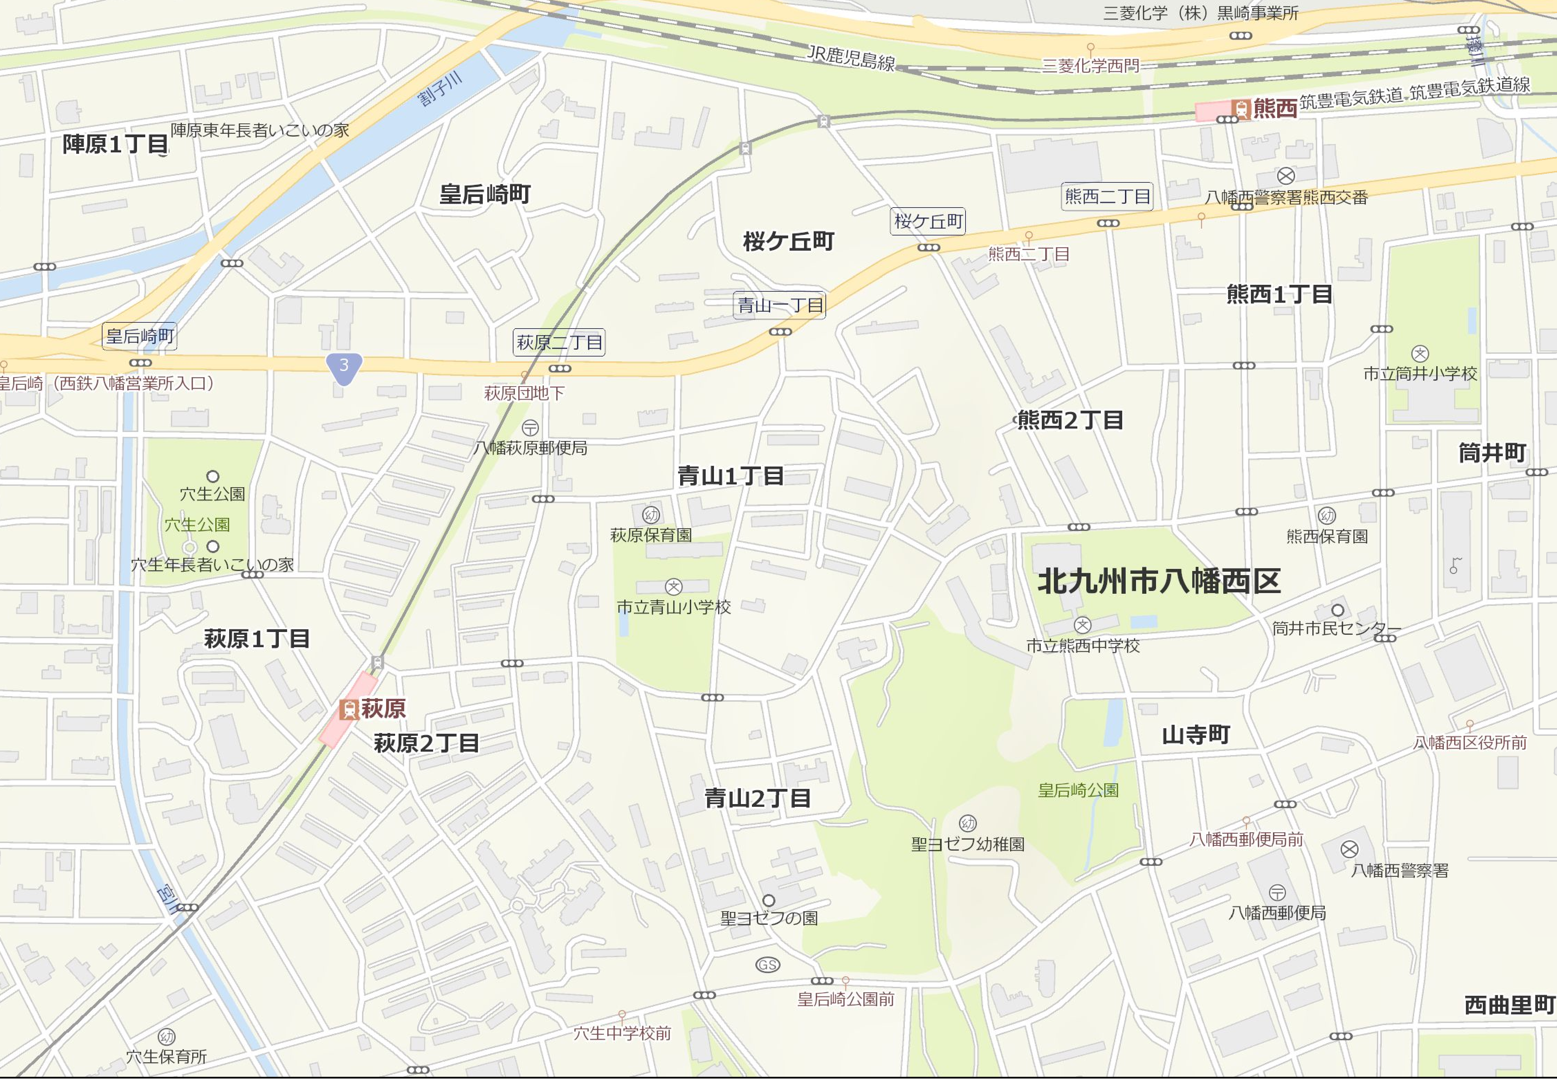
皇后崎周辺地区

B-3
陣原東公園

B-2
穴生公園

A-1、B-1
皇后崎公園

位置図 (大里柳)
（参考図面）社会資本整備総合計画

計画の名称 | 大里柳周辺地区における安全・安心な公園づくり
計画の期間 | 平成31年度 ～ 平成35年度 （5年間） | 交付対象 | 北九州市
大里柳周辺地区

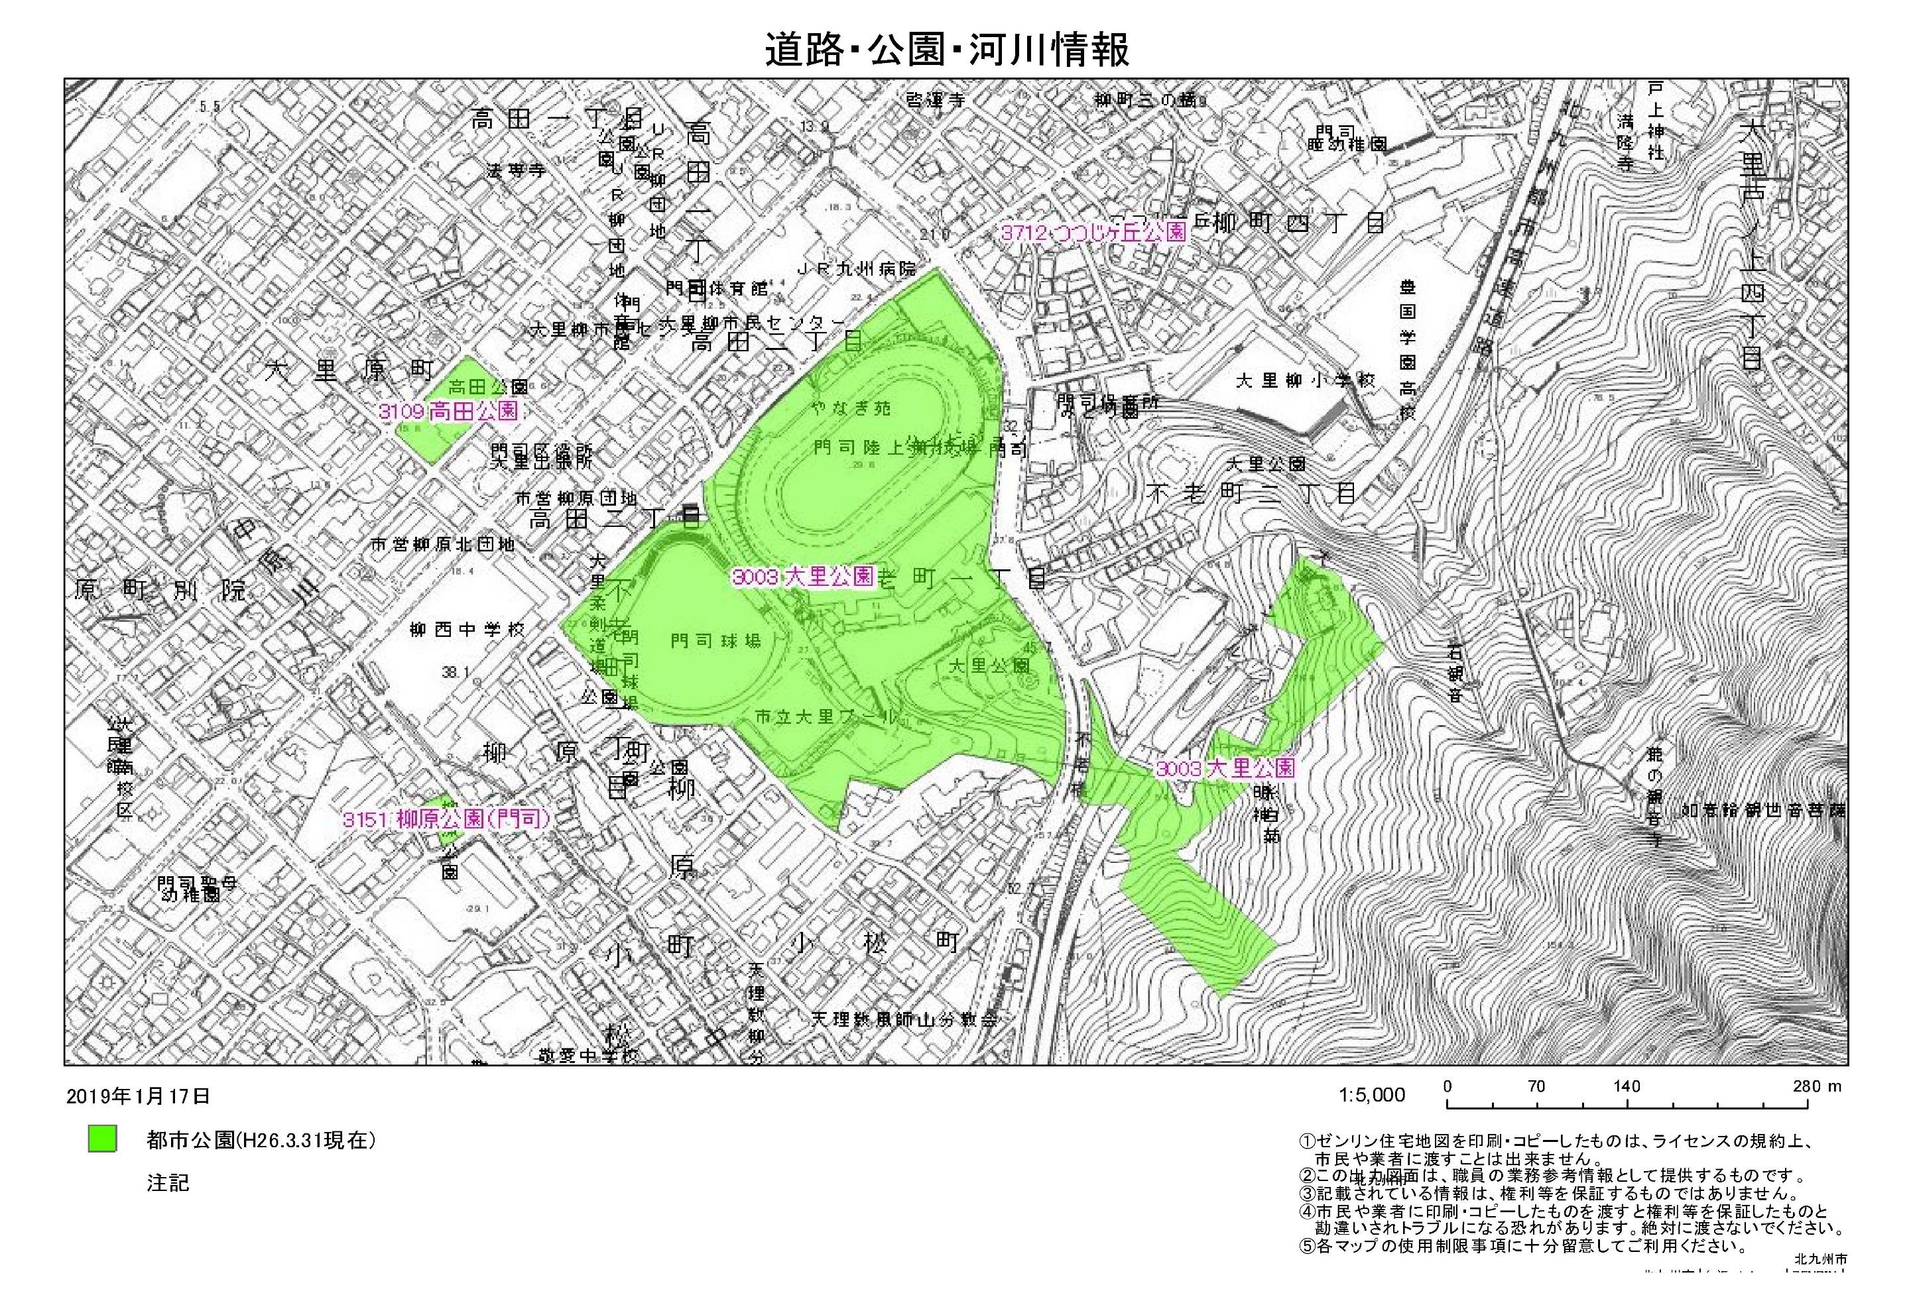

Ａ－２、Ｂ－４
大里公園

